PANORAMA EVENEMENT
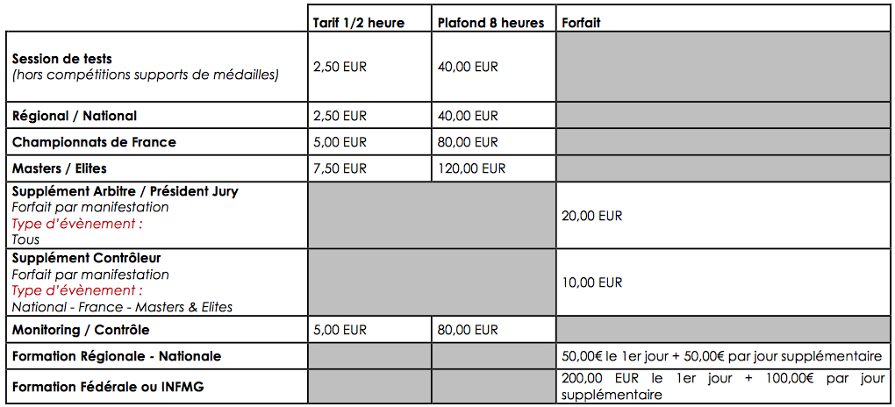
Intitulé de l'évènement

Date de l'évènement

Niveau de l'évènement |  | Taux d'indemnisation | 0.00 €

 | JUGES-ARBITRES / ARBITRES / PRESIDENTS DU JURY (NOM, PRENOM)
1
2
3
4
5
6
7
8

Extrait du Formulaire d'indemnité |  | Version du Zébulon : | v1 du 03/02/2023 - 07h30

Extrait de la Communication CFOA No. 29

